Product Backlog - Alas Coffee
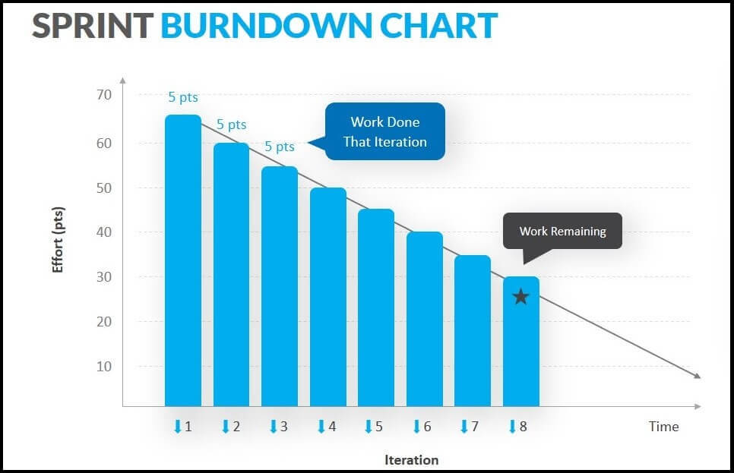
Product Backlog - Alas Coffee

ID | Historia de Usuario / Funcionalidad | Prioridad | Criterios de Aceptación | Estimación (Puntos) | Sprint Asignado
2024-01-01 | Como mesero, quiero crear un pedido y asignarlo a una mesa específica. | Alta | Llevar un control adecuado de los pedidos de cada cliente. | 5 puntos | Sprint 1
2024-02-01 | Como mesero, quiero modificar un pedido existente para añadir o eliminar elementos. | Alta | Cambiar el pedido en caso de que el cliente cambie de opinión. | 5 puntos | Sprint 1
2024-03-01 | Como mesero, quiero ver el estado de cada pedido (pendiente, en preparación, listo). | Alta | Saber cuándo debo entregar los platos. | 3 puntos | Sprint 1
2024-04-01 | Como mesero, quiero cancelar un pedido en cualquier momento. | Alta | Atender la solicitud del cliente o manejar errores. | 5 puntos | Sprint 2
2024-05-01 | Como mesero, quiero recibir notificaciones cuando el pedido esté listo para recoger. | Alta | No tener que revisarlo manualmente. | 3 puntos | Sprint 2
2024-06-01 | 1Como mesero, quiero agregar notas especiales a los pedidos (ej. Sin gluten, sin azúcar). | Alta | Asegurar que se cumplan las preferencias del cliente. | 4 puntos | Sprint 2
2024-07-01 | Como mesero, quiero reordenar pedidos previos desde el historial. | Media | Facilitar la repetición de pedidos favoritos. | 4 puntos | Sprint 3
2.1 | Como gerente, quiero ver en tiempo real qué mesas están ocupadas o libres. | Alta | Optimizar la asignación de clientes en el restaurante. | 5 puntos | Sprint 3
2.2 | 2.2 Como mesero, quiero asignar pedidos a las mesas correctas para llevar un control preciso. | Alta | Asegurar una gestión adecuada de las órdenes. | 4 puntos | Sprint 3
3.1 | Como personal de cocina, quiero recibir notificaciones automáticas de pedidos listos. | Alta | Mejorar la coordinación en el servicio. | 4 puntos | Sprint 4
3.2 | Como personal de cocina, quiero enviar actualizaciones de pedidos. | Alta | Mantener informado al mesero sobre el estado de los pedidos. | 5 puntos | Sprint 4
4.1 | Como mesero, quiero tener una interfaz intuitiva para toma de pedidos. | Alta | Facilitar la captura de pedidos rápidamente. | 6 puntos | Sprint 5
4.2 | Como mesero, quiero visualizar el tiempo de preparación. | Alta | Informar a los clientes de manera precisa. | 5 puntos | Sprint 5
5.1 | Como administrador, quiero almacenar y gestionar datos de pedidos. | Alta | Mantener un control preciso de la información. | 6 puntos | Sprint 6
5.2 | Como administrador, quiero realizar copias de seguridad automáticas. | Alta | Evitar la pérdida de información en caso de fallo. | 4 puntos | Sprint 6
5.3 | Como administrador, quiero actualizar información de usuarios. | Alta | Tener control sobre los empleados activos en cada turno. | 5 puntos | Sprint 6
5.4 | Como administrador, quiero gestionar el menú (agregar, eliminar, editar productos) en tiempo real. | Alta | Mantener el menú actualizado y relevante. | 8 puntos | Sprint 7
5.5 | Como administrador, quiero ver el estado del pedido y saber el tiempo estimado. | Alta | Mantener una gestión eficiente de los pedidos. | 6 puntos | Sprint 7
5.6 | Como administrador, quiero ver informes diarios de ventas y pedidos. | Media | Analizar el rendimiento del café. | 7 puntos | Sprint 7
5.7 | Como administrador, quiero gestionar promociones o descuentos que se apliquen automáticamente. | Media | Ofrecer mejores ofertas a los clientes. | 5 puntos | Sprint 8
5.8 | Como administrador, quiero gestionar el acceso de usuarios al sistema (creación, edición y eliminación). | Alta | Asegurar la seguridad y control del sistema. | 8 puntos | Sprint 8
6.1 | Como cajero, quiero registrarme en la página web para hacer pedidos y gestionar mis datos. | Alta | Facilitar el proceso de pedido y gestión de información. | 5 puntos | Sprint 1
6.2 | Como cajero, quiero ver el menú actualizado. | Alta | Saber lo que tengo disponible para ofrecer a los clientes. | 5 puntos | Sprint 1
6.3 | Como cajero, quiero recibir una notificación cuando el pedido esté listo para entregar. | Media | Mejorar la experiencia. | 3 puntos | Sprint 4
6.4 | Como cajero, quiero que la página web sea accesible y fácil de usar en dispositivos móviles. | Alta | Facilitar el acceso y uso del servicio. | 6 puntos | Sprint 5

